Введение
Лабораторная работа 1
Тема: Введение в машинное обучение
1. Как выполнять?
Копируете к себе данный файл. Каждый лист данного файла является отдельным заданием. Задания включают в себя несколько подпунктов, написанных на соответствующем листе. Поля для выполнения так же представлены на листе с заданием. Алгоритм выполнения также представлен на листе с заданием. ВВодите только те данные, которые от вас требуются в рамках выполнения задания.
2. Как сдавать?
Результат выполнения сохраняете в копии этого файла. В названии файла ОБЯЗАТЕЛЬНО! указываете фамилию. Файл выкладываете в директорию, указанную преподавателем.
3. Как оценивается?
Результат данной работы оценивается максимально в 3 балла. Баллы засчитываются в текущий контроль.
Удачи!

Данные
Данные

270 | 1
281.62 | 0
293.24 | 0
304.86 | 0
316.48 | 0
328.1 | 0
339.72 | 0
351.34 | 0
362.96 | 0
374.58 | 0
386.2 | 0
397.82 | 0
409.44 | 0
421.06 | 1
432.68 | 0
444.3 | 0
455.92 | 0
467.54 | 0
479.16 | 0
490.78 | 0
502.4 | 1
514.02 | 0
525.64 | 0
537.26 | 0
548.88 | 0
560.5 | 0
572.12 | 2
583.74 | 1
595.36 | 1
606.98 | 1
618.6 | 0
630.22 | 0
641.84 | 0
653.46 | 0
665.08 | 2
676.7 | 0
688.32 | 1
699.94 | 0
711.56 | 2
723.18 | 0
734.8 | 1
746.42 | 0
758.04 | 0
769.66 | 0
781.28 | 0
792.9 | 1
804.52 | 3
816.14 | 5
827.76 | 0
839.38 | 3
...
 | Номер | Район | Число комнат | Тип дома | Общая | Жилая | Кухня | Цена, тыс. руб. | ФАКТ | ОБЩАЯ
 | 1 | ЮМР | 1 | блочный | 40 | 20 | 10 | 1596 | 30 | 40
 | 2 | ЮМР | 2 | блочный | 60 | 32 | 10 | 1876 | 42 | 60 | Номер точки | Интервалы | Частота
 | 3 | ЮМР | 2 | блочный | 77 | 40 | 16 | 3500 | 56 | 77 | 1 | 270 | 1
 | 4 | ЮМР | 3 | блочный | 66 | 42 | 9 | 2074.8 | 51 | 66 | 2 | 281.62 | 0
 | 5 | ЮМР | 3 | блочный | 70 | 44 | 10 | 2156 | 54 | 70 | 3 | 293.24 | 0
 | 6 | СМР | 3 | кирпичный | 77 | 46 | 10 | 2828 | 56 | 77 | 4 | 304.86 | 0
 | 7 | СМР | 3 | блочный | 70 | 34 | 12 | 2436 | 46 | 70 | 5 | 316.48 | 0
 | 8 | ГМР | 3 | кирпичный | 75 | 42 | 15 | 2489.2 | 57 | 75 | 6 | 328.1 | 0
 | 9 | ГМР | 3 | блочный | 75 | 42 | 15 | 2489.2 | 57 | 75 | 7 | 339.72 | 0
 | 10 | СМР | 3 | кирпичный | 72 | 42 | 9 | 2156 | 51 | 72 | 8 | 351.34 | 0
 | 11 | ЮМР | 3 | кирпичный | 64 | 42 | 8 | 1970.36 | 50 | 64 | 9 | 362.96 | 0
 | 12 | ЮМР | 3 | блочный | 67 | 42 | 12 | 2592.8 | 54 | 67 | 10 | 374.58 | 0
 | 13 | ЮМР | 3 | блочный | 72 | 42 | 9 | 2178.4 | 51 | 72 | 11 | 386.2 | 0
 | 14 | ЮМР | 3 | блочный | 74 | 43 | 12 | 2800 | 55 | 74 | 12 | 397.82 | 0
 | 15 | ЮМР | 3 | блочный | 70 | 50 | 9 | 3248 | 59 | 70 | 13 | 409.44 | 0
 | 16 | ЮМР | 3 | блочный | 70 | 40 | 8 | 2576 | 48 | 70 | 14 | 421.06 | 1
 | 17 | ЮМР | 3 | блочный | 70 | 50 | 9 | 3164 | 59 | 70 | 15 | 432.68 | 0
 | 18 | ЮМР | 3 | блочный | 70 | 44 | 9 | 2128 | 53 | 70 | 16 | 444.3 | 0
 | 19 | ЮМР | 3 | блочный | 75 | 42 | 15 | 2540.72 | 57 | 75 | 17 | 455.92 | 0
 | 20 | СМР | 3 | кирпичный | 72 | 43 | 10 | 2937.2 | 53 | 72 | 18 | 467.54 | 0
 | 21 | СМР | 3 | блочный | 64 | 42 | 9 | 2903.6 | 51 | 64 | 19 | 479.16 | 0
 | 22 | СМР | 4 | блочный | 123 | 70 | 26 | 3827.6 | 96 | 123 | 20 | 490.78 | 0
 | 23 | СМР | 4 | блочный | 80 | 52 | 9 | 2520 | 61 | 80 | 21 | 502.4 | 1
 | 24 | СМР | 4 | кирпичный | 88 | 54 | 9 | 2520 | 63 | 88 | 22 | 514.02 | 0
 | 25 | СМР | 4 | блочный | 87 | 56 | 10 | 2380 | 66 | 87 | 23 | 525.64 | 0
 | 26 | СМР | 4 | блочный | 78 | 56 | 10 | 2240 | 66 | 78 | 24 | 537.26 | 0
 | 27 | СМР | 4 | блочный | 117 | 63 | 15 | 3304 | 78 | 117 | 25 | 548.88 | 0
 | 28 | СМР | 4 | блочный | 91 | 56 | 10 | 3424.4 | 66 | 91 | 26 | 560.5 | 0
 | 29 | СМР | 4 | кирпичный | 100 | 73 | 8 | 2702 | 81 | 100 | 27 | 572.12 | 2
 | 30 | ЮМР | 4 | блочный | 95 | 61 | 15 | 2800 | 76 | 95 | 28 | 583.74 | 1
 | 31 | ЮМР | 4 | блочный | 100 | 73 | 8 | 2688 | 81 | 100 | 29 | 595.36 | 1
 | 32 | ЮМР | 4 | кирпичный | 100 | 73 | 8 | 2702 | 81 | 100 | 30 | 606.98 | 1
 | 33 | ЮМР | 4 | блочный | 87 | 56 | 10 | 2380 | 66 | 87 | 31 | 618.6 | 0
 | 34 | ЮМР | 4 | блочный | 97 | 56 | 12 | 2800 | 68 | 97 | 32 | 630.22 | 0
 | 35 | ЮМР | 4 | блочный | 100 | 62 | 15 | 3360 | 77 | 100 | 33 | 641.84 | 0
 | 36 | ЮМР | 4 | блочный | 100 | 66 | 10 | 2592.8 | 76 | 100 | 34 | 653.46 | 0
 | 37 | ЮМР | 4 | блочный | 75 | 53 | 10 | 3059.28 | 63 | 75 | 35 | 665.08 | 2
 | 38 | ЮМР | 5 | блочный | 150 | 100 | 20 | 4354 | 120 | 150 | 36 | 676.7 | 0
 | 39 | ЮМР | 5 | кирпичный | 130 | 90 | 15 | 5180 | 105 | 130 | 37 | 688.32 | 1
 | 40 | Центр | 1 | блочный | 37 | 17 | 8 | 1344 | 25 | 37 | 38 | 699.94 | 0
 | 41 | Центр | 2 | кирпичный | 35 | 23 | 5 | 2436 | 28 | 35 | 39 | 711.56 | 2
 | 42 | Центр | 2 | блочный | 36 | 24 | 4 | 1960 | 28 | 36 | 40 | 723.18 | 0
 | 43 | Центр | 2 | блочный | 45 | 26 | 8 | 2100 | 34 | 45 | 41 | 734.8 | 1
 | 44 | Центр | 2 | блочный | 38 | 33 | 5 | 1540 | 38 | 38 | 42 | 746.42 | 0
 | 45 | СМР | 2 | кирпичный | 45 | 21 | 12 | 2240 | 33 | 45 | 43 | 758.04 | 0
 | 46 | СМР | 2 | блочный | 80 | 41 | 15 | 1764 | 56 | 80 | 44 | 769.66 | 0
 | 47 | СМР | 2 | блочный | 91 | 60 | 12 | 3007.2 | 72 | 91 | 45 | 781.28 | 0
 | 48 | СМР | 2 | блочный | 50 | 30 | 7 | 1484 | 37 | 50 | 46 | 792.9 | 1
 | 49 | Центр | 2 | блочный | 65 | 45 | 16 | 2380 | 61 | 65 | 47 | 804.52 | 3
 | 50 | Центр | 3 | блочный | 61 | 36 | 10 | 2380 | 46 | 61 | 48 | 816.14 | 5
 | 51 | Центр | 3 | блочный | 54 | 35 | 7 | 1960 | 42 | 54 | 49 | 827.76 | 0
 | 52 | Центр | 3 | блочный | 52 | 36 | 7 | 1540 | 43 | 52 | 50 | 839.38 | 3
 | 53 | ГМР | 3 | блочный | 60 | 40 | 9 | 3640 | 49 | 60 | 51 | 851 | 9
 | 54 | ГМР | 3 | блочный | 62 | 33 | 8 | 3110.8 | 41 | 62 | 52 | 862.62 | 1
 | 55 | ГМР | 3 | кирпичный | 53 | 38 | 6 | 1820 | 44 | 53 | 53 | 874.24 | 3
 | 56 | ГМР | 3 | блочный | 63 | 37 | 7 | 2436 | 44 | 63 | 54 | 885.86 | 3
 | 57 | ГМР | 3 | блочный | 51 | 29 | 8 | 1348.2 | 37 | 51 | 55 | 897.48 | 0
 | 58 | ГМР | 3 | блочный | 60 | 40 | 12 | 1680 | 52 | 60 | 56 | 909.1 | 4
 | 59 | ГМР | 3 | блочный | 66 | 49 | 6 | 5600 | 55 | 66 | 57 | 920.72 | 1
 | 60 | Центр | 3 | блочный | 45 | 29 | 6 | 1764 | 35 | 45 | 58 | 932.34 | 1
 | 61 | Центр | 3 | блочный | 50 | 35 | 6 | 1680 | 41 | 50 | 59 | 943.96 | 1
 | 62 | Центр | 3 | блочный | 54 | 38 | 6 | 1506.4 | 44 | 54 | 60 | 955.58 | 10
 | 63 | Центр | 3 | кирпичный | 36 | 26 | 10 | 2016 | 36 | 36 | 61 | 967.2 | 0
 | 64 | Центр | 4 | блочный | 80 | 55 | 14 | 2240 | 69 | 80 | 62 | 978.82 | 1
 | 65 | Центр | 4 | кирпичный | 102 | 70 | 8 | 3780 | 78 | 102 | 63 | 990.44 | 1
 | 66 | Центр | 4 | блочный | 82 | 52 | 10 | 3360 | 62 | 82 | 64 | 1002.06 | 6
 | 67 | Центр | 4 | блочный | 162 | 86 | 13 | 5880 | 99 | 162 | 65 | 1013.68 | 1
 | 68 | Центр | 4 | кирпичный | 115 | 85 | 10 | 3360 | 95 | 115 | 66 | 1025.3 | 1
 | 69 | Центр | 4 | кирпичный | 93 | 52 | 11 | 2324 | 63 | 93 | 67 | 1036.92 | 3
 | 70 | Центр | 4 | блочный | 93 | 52 | 11 | 2489.2 | 63 | 93 | 68 | 1048.54 | 3
 | 71 | Центр | 4 | блочный | 93 | 52 | 11 | 2486.4 | 63 | 93 | 69 | 1060.16 | 2
 | 72 | Центр | 4 | блочный | 82 | 50 | 10 | 2592.8 | 60 | 82 | 70 | 1071.78 | 2
 | 73 | Центр | 4 | блочный | 80 | 50 | 12 | 2693.6 | 62 | 80 | 71 | 1083.4 | 6
 | 74 | Центр | 4 | кирпичный | 92 | 56 | 12 | 2489.2 | 68 | 92 | 72 | 1095.02 | 1
 | 75 | Центр | 5 | блочный | 96 | 68 | 9 | 6222.16 | 77 | 96 | 73 | 1106.64 | 8
 | 76 | ЧМР | 1 | блочный | 38 | 18 | 9 | 1148 | 27 | 38 | 74 | 1118.26 | 5
 | 77 | ЧМР | 1 | блочный | 27 | 14 | 6 | 686 | 20 | 27 | 75 | 1129.88 | 1
 | 78 | ЧМР | 1 | блочный | 30 | 17 | 6 | 1008 | 23 | 30 | 76 | 1141.5 | 12
 | 79 | СМР | 1 | кирпичный | 34 | 17 | 12 | 1176 | 29 | 34 | 77 | 1153.12 | 8
 | 80 | СМР | 2 | блочный | 47 | 33 | 6 | 1762.88 | 39 | 47 | 78 | 1164.74 | 4
 | 81 | СМР | 2 | блочный | 46 | 30 | 6 | 1400 | 36 | 46 | 79 | 1176.36 | 6
 | 82 | ЧМР | 2 | кирпичный | 44 | 30 | 8 | 1610 | 38 | 44 | 80 | 1187.98 | 1
 | 83 | ЧМР | 2 | блочный | 66 | 34 | 10 | 2072 | 44 | 66 | 81 | 1199.6 | 18
 | 84 | ЧМР | 3 | блочный | 60 | 45 | 6 | 2072 | 51 | 60 | 82 | 1211.22 | 21
 | 85 | ЧМР | 3 | блочный | 56 | 41 | 6 | 1540 | 47 | 56 | 83 | 1222.84 | 12
 | 86 | ЧМР | 3 | кирпичный | 67 | 42 | 9 | 2489.2 | 51 | 67 | 84 | 1234.46 | 2
 | 87 | ЧМР | 3 | блочный | 60 | 41 | 7 | 2023 | 48 | 60 | 85 | 1246.08 | 9
 | 88 | ЧМР | 3 | блочный | 59 | 44 | 6 | 3080 | 50 | 59 | 86 | 1257.7 | 31
 | 89 | ЧМР | 3 | блочный | 54 | 36 | 6 | 1960 | 42 | 54 | 87 | 1269.32 | 4
 | 90 | ГМР | 3 | блочный | 60 | 40 | 6 | 1971.2 | 46 | 60 | 88 | 1280.94 | 3
 | 91 | ГМР | 3 | блочный | 68 | 43 | 10 | 2282 | 53 | 68 | 89 | 1292.56 | 0
 | 92 | ГМР | 3 | блочный | 54 | 40 | 5 | 1660.4 | 45 | 54 | 90 | 1304.18 | 37
 | 93 | ГМР | 4 | блочный | 96 | 64 | 9 | 6160 | 73 | 96 | 91 | 1315.8 | 5
 | 94 | ГМР | 4 | блочный | 147 | 82 | 18 | 3351.6 | 100 | 147 | 92 | 1327.42 | 7
 | 95 | ГМР | 4 | блочный | 147 | 82 | 18 | 2520 | 100 | 147 | 93 | 1339.04 | 2
 | 96 | ЧМР | 4 | кирпичный | 85 | 52 | 10 | 2696.4 | 62 | 85 | 94 | 1350.66 | 47
 | 97 | ЧМР | 4 | блочный | 60 | 44 | 6 | 1960 | 50 | 60 | 95 | 1362.28 | 3
 | 98 | ЧМР | 4 | блочный | 147 | 118 | 15 | 3220 | 133 | 147 | 96 | 1373.9 | 3
 | 99 | ЧМР | 4 | блочный | 80 | 60 | 10 | 2744 | 70 | 80 | 97 | 1385.52 | 4
 | 100 | ЧМР | 4 | кирпичный | 147 | 100 | 15 | 3276 | 115 | 147 | 98 | 1397.14 | 5
 | 101 | 40-летПобеды | 1 | блочный | 35 | 18 | 7 | 1140 | 25 | 35 | 99 | 1408.76 | 27
 | 102 | 40-летПобеды | 1 | блочный | 40 | 20 | 10 | 1450 | 30 | 40 | 100 | 1420.38 | 4
 | 103 | 40-летПобеды | 1 | блочный | 40 | 20 | 10 | 1400 | 30 | 40 | 101 | 1432 | 8
 | 104 | 40-летПобеды | 1 | блочный | 44 | 22 | 11 | 980 | 33 | 44 | 102 | 1443.62 | 4
 | 105 | Авиагородок | 1 | блочный | 40 | 20 | 10 | 1250 | 30 | 40 | 103 | 1455.24 | 26
 | 106 | 40-летПобеды | 1 | кирпичный | 43 | 16 | 10.2 | 1500 | 26.2 | 43 | 104 | 1466.86 | 8
 | 107 | Витаминкомбинат | 1 | блочный | 50 | 20 | 10 | 1600 | 30 | 50 | 105 | 1478.48 | 3
 | 108 | ГМР | 1 | кирпичный | 49 | 22 | 14 | 1740 | 36 | 49 | 106 | 1490.1 | 26
 | 109 | ГМР | 1 | кирпичный | 49 | 22 | 14 | 1700 | 36 | 49 | 107 | 1501.72 | 45
 | 110 | ГМР | 1 | монолитный | 50.5 | 20 | 12 | 1385 | 32 | 50.5 | 108 | 1513.34 | 9
 | 111 | ЗИП | 1 | монолитный | 40 | 20 | 10 | 940 | 30 | 40 | 109 | 1524.96 | 1
 | 112 | ЗИП | 1 | блочный | 44 | 20 | 10.8 | 1000 | 30.8 | 44 | 110 | 1536.58 | 0
 | 113 | ККБ | 1 | монолитный | 32 | 16 | 6.5 | 1020 | 22.5 | 32 | 111 | 1548.2 | 8
 | 114 | ККБ | 1 | кирпичный | 55 | 20 | 19 | 1550 | 39 | 55 | 112 | 1559.82 | 11
 | 115 | ККБ | 1 | кирпичный | 52 | 20 | 16 | 1350 | 36 | 52 | 113 | 1571.44 | 9
 | 116 | КМР | 1 | блочный | 30 | 15 | 7 | 1250 | 22 | 30 | 114 | 1583.06 | 2
 | 117 | КМР | 1 | блочный | 40 | 20 | 10 | 1500 | 30 | 40 | 115 | 1594.68 | 5
 | 118 | КМР | 1 | блочный | 34 | 20 | 7.5 | 1300 | 27.5 | 34 | 116 | 1606.3 | 26
 | 119 | ФМР | 1 | блочный | 40 | 20 | 10 | 1350 | 30 | 40 | 117 | 1617.92 | 5
 | 120 | ФМР | 1 | кирпичный | 30 | 17 | 6 | 1200 | 23 | 30 | 118 | 1629.54 | 25
 | 121 | СМР | 1 | кирпичный | 33 | 19.5 | 6.5 | 1250 | 26 | 33 | 119 | 1641.16 | 2
 | 122 | СХИ | 1 | блочный | 40 | 18 | 10 | 1480 | 28 | 40 | 120 | 1652.78 | 19
 | 123 | СХИ | 1 | блочный | 42 | 22 | 10 | 1300 | 32 | 42 | 121 | 1664.4 | 4
 | 124 | ФМР | 1 | кирпичный | 32 | 17 | 11 | 1300 | 28 | 32 | 122 | 1676.02 | 14
 | 125 | Центр | 1 | кирпичный | 29 | 17.5 | 8 | 1100 | 25.5 | 29 | 123 | 1687.64 | 8
 | 126 | Центр | 1 | кирпичный | 30 | 14 | 8.5 | 1500 | 22.5 | 30 | 124 | 1699.26 | 0
 | 127 | Центр | 1 | кирпичный | 79.5 | 28.5 | 20 | 2296 | 48.5 | 79.5 | 125 | 1710.88 | 29
 | 128 | ЧМР | 1 | кирпичный | 30 | 17 | 6.5 | 1250 | 23.5 | 30 | 126 | 1722.5 | 0
 | 129 | ЮМР | 1 | блочный | 40 | 20 | 10 | 1280 | 30 | 40 | 127 | 1734.12 | 5
 | 130 | ЮМР | 1 | монолитный | 42 | 19 | 12.5 | 1500 | 31.5 | 42 | 128 | 1745.74 | 3
 | 131 | 40-летПобеды | 2 | блочный | 71.6 | 33 | 15 | 1753 | 48 | 71.6 | 129 | 1757.36 | 52
 | 132 | 40-летПобеды | 2 | блочный | 49 | 27 | 9 | 1680 | 36 | 49 | 130 | 1768.98 | 4
 | 133 | ГМР | 2 | панельный | 52 | 32 | 9 | 1750 | 41 | 52 | 131 | 1780.6 | 3
 | 134 | ГМР | 2 | блочный | 71.3 | 33 | 15.6 | 1707 | 48.6 | 71.3 | 132 | 1792.22 | 4
 | 135 | ЗИП | 2 | блочный | 69.3 | 33 | 16 | 1780 | 49 | 69.3 | 133 | 1803.84 | 29
 | 136 | ККБ | 2 | блочный | 50 | 27 | 9 | 1700 | 36 | 50 | 134 | 1815.46 | 14
 | 137 | КМР | 2 | блочный | 70 | 38 | 15 | 2200 | 53 | 70 | 135 | 1827.08 | 4
 | 138 | КМР | 2 | блочный | 60 | 32 | 11 | 2000 | 43 | 60 | 136 | 1838.7 | 7
 | 139 | КСК | 2 | блочный | 60 | 31 | 10 | 1650 | 41 | 60 | 137 | 1850.32 | 15
 | 140 | СХИ | 2 | блочный | 76 | 28 | 26 | 2200 | 54 | 76 | 138 | 1861.94 | 5
 | 141 | СХИ | 2 | кирпичный | 75 | 40 | 15 | 2600 | 55 | 75 | 139 | 1873.56 | 6
 | 142 | ТЭЦ | 2 | блочный | 70 | 33 | 15 | 2100 | 48 | 70 | 140 | 1885.18 | 3
 | 143 | ФМР | 2 | блочный | 44 | 28 | 6 | 1650 | 34 | 44 | 141 | 1896.8 | 30
 | 144 | ФМР | 2 | монолитный | 70 | 34 | 15 | 2200 | 49 | 70 | 142 | 1908.42 | 24
 | 145 | ФМР | 2 | кирпичный | 74 | 38 | 14 | 2300 | 52 | 74 | 143 | 1920.04 | 4
 | 146 | Центр | 2 | кирпичный | 50 | 30 | 7 | 1800 | 37 | 50 | 144 | 1931.66 | 0
 | 147 | Центр | 2 | кирпичный | 76 | 40 | 14 | 2800 | 54 | 76 | 145 | 1943.28 | 1
 | 148 | ЧМР | 2 | кирпичный | 50 | 29 | 6.5 | 1680 | 35.5 | 50 | 146 | 1954.9 | 23
 | 149 | ЮМР | 2 | панельный | 52 | 32 | 9 | 1770 | 41 | 52 | 147 | 1966.52 | 6
 | 150 | 40-летПобеды | 3 | кирпичный | 82 | 42 | 11.5 | 2460 | 53.5 | 82 | 148 | 1978.14 | 4
 | 151 | 40-летПобеды | 3 | блочный | 85 | 43 | 20 | 2180 | 63 | 85 | 149 | 1989.76 | 2
 | 152 | ГМР | 3 | блочный | 60 | 40 | 9 | 2000 | 49 | 60 | 150 | 2001.38 | 22
 | 153 | ГМР | 3 | кирпичный | 52 | 32 | 8 | 1600 | 40 | 52 | 151 | 2013 | 2
 | 154 | ЗИП | 3 | кирпичный | 63 | 48 | 6.5 | 1850 | 54.5 | 63 | 152 | 2024.62 | 2
 | 155 | ЗИП | 3 | кирпичный | 61 | 35 | 8 | 2150 | 43 | 61 | 153 | 2036.24 | 16
 | 156 | КМР | 3 | кирпичный | 68 | 40 | 8 | 2000 | 48 | 68 | 154 | 2047.86 | 1
 | 157 | КМР | 3 | блочный | 72 | 42 | 9 | 1900 | 51 | 72 | 155 | 2059.48 | 4
 | 158 | КМР | 3 | кирпичный | 63 | 40 | 8 | 1850 | 48 | 63 | 156 | 2071.1 | 1
 | 159 | ФМР | 3 | блочный | 93 | 61 | 15 | 2600 | 76 | 93 | 157 | 2082.72 | 13
 | 160 | ФМР | 3 | блочный | 85 | 41.5 | 20 | 2040 | 61.5 | 85 | 158 | 2094.34 | 0
 | 161 | ФМР | 3 | кирпичный | 60 | 41 | 6.5 | 1800 | 47.5 | 60 | 159 | 2105.96 | 20
 | 162 | Центр | 3 | кирпичный | 63 | 43 | 8 | 2660 | 51 | 63 | 160 | 2117.58 | 7
 | 163 | Центр | 3 | панельный | 59 | 43 | 6.5 | 1890 | 49.5 | 59 | 161 | 2129.2 | 3
 | 164 | ЧМР | 3 | блочный | 72 | 43 | 9 | 2184 | 52 | 72 | 162 | 2140.82 | 5
 | 165 | Энка | 3 | монолитный | 63 | 43 | 10 | 2604 | 53 | 63 | 163 | 2152.44 | 9
 | 166 | Энка | 3 | монолитный | 72 | 38 | 9 | 2744 | 47 | 72 | 164 | 2164.06 | 25
 | 167 | ЮМР | 3 | блочный | 82 | 49 | 19 | 2850 | 68 | 82 | 165 | 2175.68 | 5
 | 168 | ЮМР | 3 | блочный | 68 | 40 | 15 | 2650 | 55 | 68 | 166 | 2187.3 | 11
 | 169 | ЮМР | 3 | блочный | 82 | 52 | 15 | 2900 | 67 | 82 | 167 | 2198.92 | 0
 | 170 | ЮМР | 3 | блочный | 93 | 46 | 20 | 2485 | 66 | 93 | 168 | 2210.54 | 22
 | 171 | ЮМР | 3 | блочный | 68 | 42 | 9 | 1750 | 51 | 68 | 169 | 2222.16 | 6
 | 172 | ЮМР | 3 | кирпичный | 80 | 49 | 9 | 2200 | 58 | 80 | 170 | 2233.78 | 1
 | 173 | 40-летПобеды | 4 | блочный | 77 | 52 | 8 | 2700 | 60 | 77 | 171 | 2245.4 | 18
 | 174 | ГМР | 4 | монолитный | 103 | 65 | 15 | 2800 | 80 | 103 | 172 | 2257.02 | 3
 | 175 | ГМР | 4 | блочный | 72 | 52 | 9 | 1960 | 61 | 72 | 173 | 2268.64 | 0
 | 176 | ЗИП | 4 | монолитный | 117 | 82 | 34.8 | 3360 | 116.8 | 117 | 174 | 2280.26 | 2
 | 177 | ККБ | 4 | блочный | 85 | 53 | 9 | 2500 | 62 | 85 | 175 | 2291.88 | 1
 | 178 | КМР | 4 | блочный | 80.5 | 52 | 9 | 2280 | 61 | 80.5 | 176 | 2303.5 | 33
 | 179 | ЧМР | 4 | кирпичный | 100 | 52 | 11 | 3640 | 63 | 100 | 177 | 2315.12 | 1
 | 180 | ЧМР | 4 | кирпичный | 111 | 56 | 18 | 3100 | 74 | 111 | 178 | 2326.74 | 5
 | 181 | ЮМР | 4 | блочный | 100 | 71 | 7.8 | 2660 | 78.8 | 100 | 179 | 2338.36 | 0
 | 182 | ФМР | 4 | кирпичный | 80 | 54 | 12 | 3360 | 66 | 80 | 180 | 2349.98 | 7
 | 183 | ФМР | 4 | блочный | 86 | 54 | 8 | 3136 | 62 | 86 | 181 | 2361.6 | 0
 | 184 | ФМР | 4 | панельный | 60 | 44 | 7 | 1988 | 51 | 60 | 182 | 2373.22 | 4
 | 185 | ФМР | 4 | блочный | 62 | 45 | 6.5 | 2240 | 51.5 | 62 | 183 | 2384.84 | 8
 | 186 | СМР | 2 | блочный | 72 | 36 | 16 | 1800 | 52 | 72 | 184 | 2396.46 | 1
 | 187 | СМР | 2 | кирпичный | 44.2 | 28.6 | 6 | 1443.61 | 34.6 | 44.2 | 185 | 2408.08 | 12
 | 188 | СМР | 2 | блочный | 69 | 33 | 16 | 2160 | 49 | 69 | 186 | 2419.7 | 0
 | 189 | СМР | 2 | блочный | 70 | 35 | 16 | 1944 | 51 | 70 | 187 | 2431.32 | 18
 | 190 | СМР | 2 | блочный | 64 | 44 | 10 | 1890 | 54 | 64 | 188 | 2442.94 | 3
 | 191 | СМР | 2 | блочный | 70 | 34 | 16 | 1800 | 50 | 70 | 189 | 2454.56 | 1
 | 192 | СМР | 2 | панельный | 45 | 28 | 6 | 1500 | 34 | 45 | 190 | 2466.18 | 3
 | 193 | СМР | 2 | кирпичный | 59 | 29 | 9 | 1700 | 38 | 59 | 191 | 2477.8 | 0
 | 194 | СМР | 2 | кирпичный | 45 | 30 | 6.5 | 1400 | 36.5 | 45 | 192 | 2489.42 | 10
 | 195 | СМР | 2 | блочный | 69 | 33 | 16 | 2138.68 | 49 | 69 | 193 | 2501.04 | 16
 | 196 | СХИ | 2 | панельный | 51 | 31 | 9 | 1684.21 | 40 | 51 | 194 | 2512.66 | 3
 | 197 | ЗИП | 2 | панельный | 70 | 36 | 16 | 3000 | 52 | 70 | 195 | 2524.28 | 3
 | 198 | ЗИП | 2 | кирпичный | 50 | 28 | 12 | 1871.34 | 40 | 50 | 196 | 2535.9 | 1
 | 199 | ЗИП | 2 | кирпичный | 68 | 34 | 16 | 1800 | 50 | 68 | 197 | 2547.52 | 4
 | 200 | ЗИП | 2 | кирпичный | 66 | 32 | 15 | 1386 | 47 | 66 | 198 | 2559.14 | 1
 | 201 | ЗИП | 2 | кирпичный | 73 | 33 | 16 | 1680 | 49 | 73 | 199 | 2570.76 | 6
 | 202 | ЗИП | 2 | кирпичный | 71.4 | 32.6 | 16 | 2170 | 48.6 | 71.4 | 200 | 2582.38 | 1
 | 203 | ЗИП | 2 | кирпичный | 76 | 40 | 12 | 1854 | 52 | 76 | 201 | 2594 | 7
 | 204 | ЗИП | 2 | кирпичный | 61.31 | 30 | 10 | 1440 | 40 | 61.31 | 202 | 2605.62 | 15
 | 205 | ЗИП | 2 | кирпичный | 42 | 25 | 7.3 | 1700 | 32.3 | 42 | 203 | 2617.24 | 0
 | 206 | ЗИП | 2 | кирпичный | 70 | 32 | 20.5 | 2539.68 | 52.5 | 70 | 204 | 2628.86 | 2
 | 207 | ЗИП | 2 | кирпичный | 58 | 32 | 9 | 1750 | 41 | 58 | 205 | 2640.48 | 0
 | 208 | ЗИП | 2 | кирпичный | 73 | 40 | 11 | 2500 | 51 | 73 | 206 | 2652.1 | 6
 | 209 | ЗИП | 2 | кирпичный | 63 | 34 | 12 | 1850 | 46 | 63 | 207 | 2663.72 | 3
 | 210 | ЗИП | 2 | кирпичный | 54 | 31 | 9 | 1670 | 40 | 54 | 208 | 2675.34 | 1
 | 211 | ЗИП | 2 | кирпичный | 65 | 41 | 10 | 1604.01 | 51 | 65 | 209 | 2686.96 | 0
 | 212 | ЗИП | 2 | кирпичный | 75 | 38 | 14 | 2300 | 52 | 75 | 210 | 2698.58 | 3
 | 213 | ЗИП | 2 | блочный | 70 | 33 | 16 | 1609.8 | 49 | 70 | 211 | 2710.2 | 28
 | 214 | ЗИП | 2 | блочный | 70 | 33 | 16 | 1609.8 | 49 | 70 | 212 | 2721.82 | 0
 | 215 | ЗИП | 2 | блочный | 70 | 33 | 16 | 1609.8 | 49 | 70 | 213 | 2733.44 | 1
 | 216 | ЗИП | 2 | блочный | 68 | 33 | 16 | 41706.898 | 49 | 68 | 214 | 2745.06 | 3
 | 217 | ЗИП | 2 | блочный | 69 | 33 | 16 | 1567.7 | 49 | 69 | 215 | 2756.68 | 3
 | 218 | ЗИП | 2 | блочный | 68 | 33 | 16 | 1560.1 | 49 | 68 | 216 | 2768.3 | 0
 | 219 | ЗИП | 2 | блочный | 62 | 30 | 10 | 1410.15 | 40 | 62 | 217 | 2779.92 | 0
 | 220 | ЗИП | 2 | блочный | 62 | 30 | 10 | 1410.15 | 40 | 62 | 218 | 2791.54 | 0
 | 221 | ЗИП | 2 | блочный | 54 | 31 | 9 | 1684.21 | 40 | 54 | 219 | 2803.16 | 9
 | 222 | ЗИП | 2 | блочный | 70 | 33 | 15.6 | 2240 | 48.6 | 70 | 220 | 2814.78 | 1
 | 223 | ЗИП | 2 | блочный | 73.15 | 33 | 11.5 | 1650 | 44.5 | 73.15 | 221 | 2826.4 | 0
 | 224 | ЗИП | 2 | блочный | 50 | 30 | 9 | 1300 | 39 | 50 | 222 | 2838.02 | 11
 | 225 | 40-летПобеды | 2 | кирпичный | 65 | 41 | 10 | 1577.28 | 51 | 65 | 223 | 2849.64 | 1
 | 226 | 40-летПобеды | 2 | блочный | 54 | 32 | 8 | 1630.74 | 40 | 54 | 224 | 2861.26 | 2
 | 227 | 40-летПобеды | 2 | блочный | 70 | 33 | 16 | 2240 | 49 | 70 | 225 | 2872.88 | 0
 | 228 | 40-летПобеды | 2 | блочный | 70 | 36 | 15 | 2100 | 51 | 70 | 226 | 2884.5 | 1
 | 229 | 40-летПобеды | 2 | блочный | 52.3 | 32 | 9 | 1800 | 41 | 52.3 | 227 | 2896.12 | 0
 | 230 | 40-летПобеды | 2 | блочный | 60 | 35 | 13 | 1800 | 48 | 60 | 228 | 2907.74 | 5
 | 231 | 40-летПобеды | 2 | блочный | 54 | 30 | 9 | 1336.68 | 39 | 54 | 229 | 2919.36 | 0
 | 232 | 40-летПобеды | 2 | кирпичный | 70 | 34 | 12 | 2650 | 46 | 70 | 230 | 2930.98 | 0
 | 233 | 40-летПобеды | 2 | кирпичный | 51 | 29 | 8 | 1560 | 37 | 51 | 231 | 2942.6 | 1
 | 234 | 40-летПобеды | 2 | кирпичный | 60 | 40 | 7.5 | 1684.21 | 47.5 | 60 | 232 | 2954.22 | 1
 | 235 | 40-летПобеды | 2 | блочный | 65 | 34 | 10 | 2000 | 44 | 65 | 233 | 2965.84 | 0
 | 236 | 40-летПобеды | 2 | блочный | 61 | 31 | 11 | 1900 | 42 | 61 | 234 | 2977.46 | 7
 | 237 | 40-летПобеды | 2 | блочный | 63 | 34 | 12 | 1850 | 46 | 63 | 235 | 2989.08 | 0
 | 238 | 40-летПобеды | 2 | блочный | 42 | 25 | 7.3 | 1800 | 32.3 | 42 | 236 | 3000.7 | 8
 | 239 | 40-летПобеды | 2 | панельный | 61 | 34 | 11 | 1755 | 45 | 61 | 237 | 3012.32 | 1
 | 240 | 40-летПобеды | 2 | блочный | 58 | 32 | 9 | 1750 | 41 | 58 | 238 | 3023.94 | 0
 | 241 | 40-летПобеды | 2 | блочный | 42 | 25 | 7.3 | 1700 | 32.3 | 42 | 239 | 3035.56 | 1
 | 242 | 40-летПобеды | 2 | блочный | 70 | 33 | 16 | 1900 | 49 | 70 | 240 | 3047.18 | 0
 | 243 | 40-летПобеды | 2 | блочный | 71 | 35 | 16.5 | 1800 | 51.5 | 71 | 241 | 3058.8 | 4
 | 244 | 40-летПобеды | 2 | кирпичный | 53 | 27.5 | 8 | 1750 | 35.5 | 53 | 242 | 3070.42 | 1
 | 245 | 40-летПобеды | 2 | блочный | 58 | 32 | 9 | 1750 | 41 | 58 | 243 | 3082.04 | 1
 | 246 | 40-летПобеды | 2 | кирпичный | 70 | 32 | 20.5 | 2539.68 | 52.5 | 70 | 244 | 3093.66 | 0
 | 247 | 40-летПобеды | 2 | кирпичный | 46 | 30 | 6.5 | 1380 | 36.5 | 46 | 245 | 3105.28 | 9
 | 248 | 40-летПобеды | 2 | кирпичный | 70 | 25 | 20.5 | 2656 | 45.5 | 70 | 246 | 3116.9 | 1
 | 249 | 40-летПобеды | 2 | кирпичный | 65 | 41 | 10 | 1700 | 51 | 65 | 247 | 3128.52 | 1
 | 250 | 40-летПобеды | 2 | блочный | 54 | 31 | 9 | 1700 | 40 | 54 | 248 | 3140.14 | 2
 | 251 | 40-летПобеды | 2 | кирпичный | 56 | 32 | 8 | 1810 | 40 | 56 | 249 | 3151.76 | 0
 | 252 | 40-летПобеды | 2 | блочный | 64 | 34 | 11 | 1900 | 45 | 64 | 250 | 3163.38 | 1
 | 253 | 40-летПобеды | 2 | блочный | 70 | 35 | 15 | 2100 | 50 | 70 | 251 | 3175 | 1
 | 254 | 40-летПобеды | 2 | блочный | 70 | 33 | 16 | 2170 | 49 | 70 | 252 | 3186.62 | 2
 | 255 | ЖМР | 2 | блочный | 54 | 32 | 9 | 1900 | 41 | 54 | 253 | 3198.24 | 0
 | 256 | ЖМР | 2 | кирпичный | 51.3 | 31 | 7 | 1200 | 38 | 51.3 | 254 | 3209.86 | 5
 | 257 | ЖМР | 2 | панельный | 55 | 30 | 8 | 1416.88 | 38 | 55 | 255 | 3221.48 | 1
 | 258 | ЖМР | 2 | блочный | 70 | 33 | 16 | 1700 | 49 | 70 | 256 | 3233.1 | 1
 | 259 | ЖМР | 2 | блочный | 58 | 32 | 8 | 1700 | 40 | 58 | 257 | 3244.72 | 12
 | 260 | ЗИП | 1 | блочный | 40 | 20 | 10.5 | 1100 | 30.5 | 40 | 258 | 3256.34 | 2
 | 261 | ЗИП | 1 | блочный | 51 | 20 | 11 | 1650 | 31 | 51 | 259 | 3267.96 | 2
 | 262 | ЗИП | 1 | блочный | 54 | 23 | 12 | 1200 | 35 | 54 | 260 | 3279.58 | 1
 | 263 | ЗИП | 1 | блочный | 44 | 22 | 10 | 1150 | 32 | 44 | 261 | 3291.2 | 0
 | 264 | ЗИП | 1 | блочный | 53 | 20 | 15 | 1450 | 35 | 53 | 262 | 3302.82 | 4
 | 265 | ЗИП | 1 | блочный | 40 | 20 | 10 | 1450 | 30 | 40 | 263 | 3314.44 | 1
 | 266 | ЗИП | 1 | блочный | 40 | 20 | 10 | 1450 | 30 | 40 | 264 | 3326.06 | 1
 | 267 | ЗИП | 1 | кирпичный | 40 | 18 | 12 | 1256.47 | 30 | 40 | 265 | 3337.68 | 0
 | 268 | ЗИП | 1 | блочный | 40 | 20 | 10 | 1358 | 30 | 40 | 266 | 3349.3 | 0
 | 269 | ЗИП | 1 | кирпичный | 47.3 | 20 | 12 | 1250 | 32 | 47.3 | 267 | 3360.92 | 6
 | 270 | ЗИП | 1 | кирпичный | 53 | 20 | 15 | 1450 | 35 | 53 | 268 | 3372.54 | 0
 | 271 | ЗИП | 1 | блочный | 55 | 20 | 14 | 1470.34 | 34 | 55 | 269 | 3384.16 | 9
 | 272 | ЗИП | 1 | блочный | 40 | 17.5 | 8 | 1350 | 25.5 | 40 | 270 | 3395.78 | 0
 | 273 | ЗИП | 1 | блочный | 34 | 18 | 7 | 950 | 25 | 34 | 271 | 3407.4 | 2
 | 274 | ЗИП | 1 | кирпичный | 35 | 23 | 7 | 1250 | 30 | 35 | 272 | 3419.02 | 0
 | 275 | ЗИП | 1 | кирпичный | 32 | 17 | 10 | 1200 | 27 | 32 | 273 | 3430.64 | 2
 | 276 | ЗИП | 1 | блочный | 40 | 20 | 10 | 1420 | 30 | 40 | 274 | 3442.26 | 0
 | 277 | ЗИП | 1 | блочный | 32 | 17 | 8 | 1200 | 25 | 32 | 275 | 3453.88 | 0
 | 278 | ЗИП | 1 | кирпичный | 36 | 18 | 8 | 1400 | 26 | 36 | 276 | 3465.5 | 1
 | 279 | ЗИП | 1 | блочный | 40 | 20 | 10 | 1390 | 30 | 40 | 277 | 3477.12 | 0
 | 280 | ЗИП | 1 | блочный | 44 | 21 | 11 | 900 | 32 | 44 | 278 | 3488.74 | 1
 | 281 | 40-летПобеды | 1 | кирпичный | 43 | 23 | 11 | 840 | 34 | 43 | 279 | 3500.36 | 4
 | 282 | 40-летПобеды | 1 | кирпичный | 55 | 20 | 18 | 1951.55 | 38 | 55 | 280 | 3511.98 | 14
 | 283 | 40-летПобеды | 1 | кирпичный | 55 | 20 | 14 | 1470.34 | 34 | 55 | 281 | 3523.6 | 0
 | 284 | 40-летПобеды | 1 | кирпичный | 46 | 20 | 13 | 1390 | 33 | 46 | 282 | 3535.22 | 1
 | 285 | 40-летПобеды | 1 | блочный | 40 | 20 | 10 | 1230 | 30 | 40 | 283 | 3546.84 | 0
 | 286 | 40-летПобеды | 1 | блочный | 51.4 | 20 | 11 | 1650 | 31 | 51.4 | 284 | 3558.46 | 0
 | 287 | 40-летПобеды | 1 | блочный | 40 | 19 | 10 | 1350 | 29 | 40 | 285 | 3570.08 | 0
 | 288 | 40-летПобеды | 1 | блочный | 51 | 20 | 10 | 1650 | 30 | 51 | 286 | 3581.7 | 0
 | 289 | 40-летПобеды | 1 | блочный | 40 | 19 | 10 | 1300 | 29 | 40 | 287 | 3593.32 | 0
 | 290 | 40-летПобеды | 1 | кирпичный | 78 | 26 | 24 | 2133 | 50 | 78 | 288 | 3604.94 | 2
 | 291 | 40-летПобеды | 1 | кирпичный | 46 | 20 | 10 | 1500 | 30 | 46 | 289 | 3616.56 | 0
 | 292 | 40-летПобеды | 1 | кирпичный | 55 | 20 | 14 | 1485 | 34 | 55 | 290 | 3628.18 | 2
 | 293 | 40-летПобеды | 1 | кирпичный | 55 | 20 | 18 | 1450 | 38 | 55 | 291 | 3639.8 | 0
 | 294 | 40-летПобеды | 1 | блочный | 40 | 20 | 10 | 1450 | 30 | 40 | 292 | 3651.42 | 6
 | 295 | 40-летПобеды | 1 | блочный | 40 | 20 | 10 | 1450 | 30 | 40 | 293 | 3663.04 | 0
 | 296 | 40-летПобеды | 1 | кирпичный | 34 | 8 | 6 | 1400 | 14 | 34 | 294 | 3674.66 | 0
 | 297 | 40-летПобеды | 1 | кирпичный | 43 | 16 | 10 | 1370 | 26 | 43 | 295 | 3686.28 | 0
 | 298 | 40-летПобеды | 1 | кирпичный | 40.8 | 19.8 | 12 | 1300 | 31.8 | 40.8 | 296 | 3697.9 | 1
 | 299 | 40-летПобеды | 1 | блочный | 40 | 20 | 10 | 1250 | 30 | 40 | 297 | 3709.52 | 0
 | 300 | 40-летПобеды | 1 | кирпичный | 31 | 18 | 6 | 1200 | 24 | 31 | 298 | 3721.14 | 0
 | 301 | 40-летПобеды | 1 | кирпичный | 37 | 19 | 12 | 1200 | 31 | 37 | 299 | 3732.76 | 0
 | 302 | 40-летПобеды | 1 | кирпичный | 55 | 20 | 18 | 1450 | 38 | 55 | 300 | 3744.38 | 0
 | 303 | 40-летПобеды | 1 | кирпичный | 48 | 22 | 12 | 1350 | 34 | 48 | 301 | 3756 | 0
 | 304 | 40-летПобеды | 1 | кирпичный | 35 | 19 | 13 | 1150 | 32 | 35 | 302 | 3767.62 | 0
 | 305 | 40-летПобеды | 1 | кирпичный | 46 | 20 | 10 | 1500 | 30 | 46 | 303 | 3779.24 | 0
 | 306 | 40-летПобеды | 1 | кирпичный | 40 | 20 | 10 | 1450 | 30 | 40 | 304 | 3790.86 | 10
 | 307 | 40-летПобеды | 1 | кирпичный | 45 | 18.3 | 14.8 | 1400 | 33.1 | 45 | 305 | 3802.48 | 2
 | 308 | 40-летПобеды | 1 | кирпичный | 40.8 | 19.8 | 12 | 1300 | 31.8 | 40.8 | 306 | 3814.1 | 1
 | 309 | 40-летПобеды | 1 | кирпичный | 31 | 18 | 6 | 1200 | 24 | 31 | 307 | 3825.72 | 0
 | 310 | ФМР | 2 |  | 45 | 32 | 6 | 1174.5 | 38 | 45 | 308 | 3837.34 | 1
 | 311 | ФМР | 2 |  | 46 | 29 | 7 | 1323 | 36 | 46 | 309 | 3848.96 | 0
 | 312 | ФМР | 2 |  | 46 | 32 | 6 | 1066.5 | 38 | 46 | 310 | 3860.58 | 0
 | 313 | ФМР | 2 |  | 45 | 32 | 6 | 1188 | 38 | 45 | 311 | 3872.2 | 0
 | 314 | ФМР | 2 |  | 70 | 40 | 12 | 1755 | 52 | 70 | 312 | 3883.82 | 0
 | 315 | ФМР | 2 |  | 70 | 41 | 12 | 2500.2 | 53 | 70 | 313 | 3895.44 | 0
 | 316 | ФМР | 2 |  | 48 | 29 | 6 | 1350 | 35 | 48 | 314 | 3907.06 | 2
 | 317 | ФМР | 2 |  | 61 | 32 | 10 | 1899.99 | 42 | 61 | 315 | 3918.68 | 1
 | 318 | ФМР | 2 |  | 55 | 33 | 6 | 1500.12 | 39 | 55 | 316 | 3930.3 | 0
 | 319 | ФМР | 2 |  | 41 | 26 | 6 | 1215 | 32 | 41 | 317 | 3941.92 | 0
 | 320 | ФМР | 2 |  | 45 | 30 | 6 | 1279.8 | 36 | 45 | 318 | 3953.54 | 0
 | 321 | ФМР | 2 |  | 46 | 25 | 8 | 1350 | 33 | 46 | 319 | 3965.16 | 0
 | 322 | ФМР | 2 |  | 48 | 32 | 6 | 1485 | 38 | 48 | 320 | 3976.78 | 0
 | 323 | ФМР | 2 |  | 50 | 33 | 6 | 1431 | 39 | 50 | 321 | 3988.4 | 0
 | 324 | ФМР | 2 |  | 45 | 32 | 6 | 1428.3 | 38 | 45 | 322 | 4000.02 | 1
 | 325 | ФМР | 3 |  | 104 |  |  | 3321 | 0 | 104 | 323 | 4011.64 | 1
 | 326 | ФМР | 3 |  | 68 | 38 | 8 | 1971 | 46 | 68 | 324 | 4023.26 | 0
 | 327 | ФМР | 3 |  | 110 | 68 | 15 | 5940 | 83 | 110 | 325 | 4034.88 | 0
 | 328 | ФМР | 3 |  | 60 | 40 | 6 | 1674 | 46 | 60 | 326 | 4046.5 | 0
 | 329 | ФМР | 3 |  | 115 | 68 | 14 | 2835 | 82 | 115 | 327 | 4058.12 | 11
 | 330 | ФМР | 3 |  | 63 | 46 | 7 | 1755 | 53 | 63 | 328 | 4069.74 | 0
 | 331 | ФМР | 3 |  | 46 | 34 | 6 | 1188 | 40 | 46 | 329 | 4081.36 | 0
 | 332 | ФМР | 3 |  | 60 | 42 | 6 | 1593 | 48 | 60 | 330 | 4092.98 | 0
 | 333 | ФМР | 3 |  | 60 | 40 | 7 | 1485 | 47 | 60 | 331 | 4104.6 | 1
 | 334 | ФМР | 3 |  | 60 | 40 | 6 | 1674 | 46 | 60 | 332 | 4116.22 | 0
 | 335 | ФМР | 3 |  | 60 | 40 | 8 | 1755 | 48 | 60 | 333 | 4127.84 | 0
 | 336 | ФМР | 3 |  | 60 | 40 | 8 | 1755 | 48 | 60 | 334 | 4139.46 | 1
 | 337 | ФМР | 3 |  | 112 | 68 | 14 | 2835 | 82 | 112 | 335 | 4151.08 | 0
 | 338 | ФМР | 3 |  | 98 | 66 | 12 | 4050 | 78 | 98 | 336 | 4162.7 | 0
 | 339 | ФМР | 3 |  | 60 | 42 | 7 | 1798.2 | 49 | 60 | 337 | 4174.32 | 0
 | 340 | ФМР | 3 |  | 60 | 42 | 8 | 1755 | 50 | 60 | 338 | 4185.94 | 6
 | 341 | ФМР | 3 |  | 63 | 45 | 7 | 1863 | 52 | 63 | 339 | 4197.56 | 0
 | 342 | ФМР | 3 |  | 113 | 68 | 12 | 3051 | 80 | 113 | 340 | 4209.18 | 1
 | 343 | ФМР | 3 |  | 50 | 36 | 6 | 1599.75 | 42 | 50 | 341 | 4220.8 | 0
 | 344 | ФМР | 4 |  | 156 | 100 | 42 | 5400 | 142 | 156 | 342 | 4232.42 | 0
 | 345 | ФМР | 4 |  | 62 | 45 | 6 | 1674 | 51 | 62 | 343 | 4244.04 | 0
 | 346 | ФМР | 4 |  | 220 |  |  | 5265 | 0 | 220 | 344 | 4255.66 | 0
 | 347 | ФМР | 4 |  | 100 | 64 | 12 | 2970 | 76 | 100 | 345 | 4267.28 | 0
 | 348 | ФМР | 4 |  | 76 | 55 | 14 | 1755 | 69 | 76 | 346 | 4278.9 | 0
 | 349 | ФМР | 4 |  | 60 | 43 | 6 | 1485 | 49 | 60 | 347 | 4290.52 | 0
 | 350 | ФМР | 1 |  | 45 | 20 | 13 | 1498.5 | 33 | 45 | 348 | 4302.14 | 0
 | 351 | ФМР | 1 |  | 31 | 17 | 7 | 999 | 24 | 31 | 349 | 4313.76 | 0
 | 352 | ФМР | 1 |  | 35 |  |  | 1080 | 0 | 35 | 350 | 4325.38 | 5
 | 353 | ФМР | 1 |  | 45 |  |  | 1323 | 0 | 45 | 351 | 4337 | 0
 | 354 | ФМР | 1 |  | 40 | 20 | 10 | 1134 | 30 | 40 | 352 | 4348.62 | 0
 | 355 | ФМР | 1 |  | 32 | 18 | 6 | 874.8 | 24 | 32 | 353 | 4360.24 | 1
 | 356 | ФМР | 1 |  | 56 | 28 | 13 | 1849.5 | 41 | 56 | 354 | 4371.86 | 0
 | 357 | ФМР | 1 |  | 40 | 20 | 10 | 1350 | 30 | 40 | 355 | 4383.48 | 0
 | 358 | ФМР | 1 |  | 34 | 14 | 14 | 1026 | 28 | 34 | 356 | 4395.1 | 0
 | 359 | ФМР | 1 |  | 40 | 20 | 10 | 1350 | 30 | 40 | 357 | 4406.72 | 0
 | 360 | ФМР | 1 |  | 40 | 20 | 10 | 1206.9 | 30 | 40 | 358 | 4418.34 | 0
 | 361 | ФМР | 1 |  | 31 | 17 | 6 | 945 | 23 | 31 | 359 | 4429.96 | 0
 | 362 | ФМР | 1 |  | 52 | 20 | 14 | 1944 | 34 | 52 | 360 | 4441.58 | 0
 | 363 | ФМР | 1 |  | 32 | 17 | 6 | 1250.1 | 23 | 32 | 361 | 4453.2 | 0
 | 364 | ФМР | 1 |  | 30 | 15 | 8 | 1161 | 23 | 30 | 362 | 4464.82 | 2
 | 365 | ФМР | 1 |  | 32 | 17 | 6 | 945 | 23 | 32 | 363 | 4476.44 | 0
 | 366 | ФМР | 1 |  | 45 | 20 | 13 | 1498.5 | 33 | 45 | 364 | 4488.06 | 0
 | 367 | ФМР | 1 |  | 51 | 22 | 12 | 1369.98 | 34 | 51 | 365 | 4499.68 | 1
 | 368 | ФМР | 1 |  | 40 | 20 | 10 | 1350 | 30 | 40 | 366 | 4511.3 | 0
 | 369 | ФМР | 2 |  | 70 | 41 | 12 | 2500.2 | 53 | 70 | 367 | 4522.92 | 0
 | 370 | ФМР | 2 |  | 73 | 35 | 16 | 2187 | 51 | 73 | 368 | 4534.54 | 0
 | 371 | ФМР | 3 |  | 56 | 38 | 6 | 1485 | 44 | 56 | 369 | 4546.16 | 0
 | 372 | ФМР | 3 |  | 56 | 42 | 6 | 1549.8 | 48 | 56 | 370 | 4557.78 | 0
 | 373 | ФМР | 3 |  | 57 | 36 | 6 | 2025 | 42 | 57 | 371 | 4569.4 | 1
 | 374 | ФМР | 3 |  | 57 | 41 |  | 1749.6 | 41 | 57 | 372 | 4581.02 | 0
 | 375 | ФМР | 3 |  | 56 | 43 | 6 | 1485 | 49 | 56 | 373 | 4592.64 | 3
 | 376 | ФМР | 3 |  | 60 | 46 | 6 | 2160 | 52 | 60 | 374 | 4604.26 | 0
 | 377 | ФМР | 3 |  | 57 | 38 | 7 | 1857.6 | 45 | 57 | 375 | 4615.88 | 0
 | 378 | ФМР | 3 |  | 56 | 42 | 6 | 1620 | 48 | 56 | 376 | 4627.5 | 0
 | 379 | ФМР | 3 |  | 60 | 41 | 8 | 2700 | 49 | 60 | 377 | 4639.12 | 0
 | 380 | ФМР | 3 |  | 60 | 40 | 7 | 1836 | 47 | 60 | 378 | 4650.74 | 0
 | 381 | ФМР | 3 |  | 60 | 40 | 15 | 2160 | 55 | 60 | 379 | 4662.36 | 0
 | 382 | ФМР | 3 |  | 60 | 45 | 6 | 2160 | 51 | 60 | 380 | 4673.98 | 0
 | 383 | ФМР | 4 |  | 84 | 54 | 8 | 2299.86 | 62 | 84 | 381 | 4685.6 | 0
 | 384 | ФМР | 4 |  | 97 | 53 | 12 | 1917 | 65 | 97 | 382 | 4697.22 | 0
 | 385 | ФМР | 4 |  | 58 | 40 | 6 | 2000.7 | 46 | 58 | 383 | 4708.84 | 0
 | 386 | ФМР | 4 |  | 141 | 84 | 16 | 4725 | 100 | 141 | 384 | 4720.46 | 0
 | 387 | ФМР | 4 |  | 100 | 52 | 12 | 2700 | 64 | 100 | 385 | 4732.08 | 4
 | 388 | ФМР | 4 |  | 59 | 42 | 15 | 1852.2 | 57 | 59 | 386 | 4743.7 | 0
 | 389 | ФМР | 4 |  | 82 | 33 | 44 | 2899.989 | 77 | 82 | 387 | 4755.32 | 0
 | 390 | ФМР | 2 |  | 42 | 28 | 6 | 1350 | 34 | 42 | 388 | 4766.94 | 0
 | 391 | ФМР | 2 |  | 40 | 26 | 6 | 972 | 32 | 40 | 389 | 4778.56 | 0
 | 392 | ФМР | 2 |  | 70 | 34 | 14 | 2160 | 48 | 70 | 390 | 4790.18 | 0
 | 393 | ФМР | 2 |  | 44 | 31 | 7 | 1350 | 38 | 44 | 391 | 4801.8 | 0
 | 394 | ФМР | 2 |  | 70 | 34 | 14 | 2187 | 48 | 70 | 392 | 4813.42 | 0
 | 395 | ФМР | 2 |  | 70 | 40 | 12 | 2239.92 | 52 | 70 | 393 | 4825.04 | 0
 | 396 | ФМР | 2 |  | 41 | 24 | 6 | 1399.95 | 30 | 41 | 394 | 4836.66 | 0
 | 397 | ФМР | 2 |  | 68 | 34 | 16 | 2011.5 | 50 | 68 | 395 | 4848.28 | 0
 | 398 | ФМР | 2 |  | 70 | 36 | 16 | 2100.6 | 52 | 70 | 396 | 4859.9 | 0
 | 399 | ФМР | 2 |  | 43 | 28 | 6 | 1242 | 34 | 43 | 397 | 4871.52 | 2
 | 400 | ФМР | 2 |  | 48 | 32 | 7 | 1323 | 39 | 48 | 398 | 4883.14 | 0
 | 401 | ФМР | 2 |  | 46 | 32 | 6 | 1080 | 38 | 46 | 399 | 4894.76 | 0
 | 402 | ФМР | 2 |  | 54 | 31 | 8 | 1652.4 | 39 | 54 | 400 | 4906.38 | 0
 | 403 | ФМР | 2 |  | 67 | 33 | 16 | 2097.9 | 49 | 67 | 401 | 4918 | 0
 | 404 | ФМР | 2 |  | 45 | 30 | 6 | 1350 | 36 | 45 | 402 | 4929.62 | 0
 | 405 | ФМР | 2 |  | 60 | 39 | 12 | 2457 | 51 | 60 | 403 | 4941.24 | 0
 | 406 | ФМР | 2 |  | 45 | 33 | 6 | 1350 | 39 | 45 | 404 | 4952.86 | 0
 | 407 | ФМР | 2 |  | 70 | 35 | 16 | 2000.7 | 51 | 70 | 405 | 4964.48 | 0
 | 408 | ФМР | 2 |  | 44 | 30 | 6 | 1350 | 36 | 44 | 406 | 4976.1 | 0
 | 409 | ФМР | 3 |  | 79 | 44 | 9 | 2073.6 | 53 | 79 | 407 | 4987.72 | 0
 | 410 | ФМР | 3 |  | 60 | 40 | 7 | 1890 | 47 | 60 | 408 | 4999.34 | 2
 | 411 | ФМР | 3 |  | 63 | 46 | 6 | 1800.9 | 52 | 63 | 409 | 5010.96 | 0
 | 412 | ФМР | 3 |  | 110 | 72 | 15 | 3105 | 87 | 110 | 410 | 5022.58 | 0
 | 413 | ФМР | 3 |  | 60 | 40 | 8 | 1755 | 48 | 60 | 411 | 5034.2 | 0
 | 414 | ФМР | 3 |  | 104 | 65 | 12 | 2592 | 77 | 104 | 412 | 5045.82 | 0
 | 415 | ФМР | 3 |  | 100 | 65 | 15 | 3510 | 80 | 100 | 413 | 5057.44 | 0
 | 416 | ФМР | 3 |  | 67 | 46 | 7 | 1944 | 53 | 67 | 414 | 5069.06 | 0
 | 417 | ФМР | 3 |  | 104 | 69 | 12 | 2808 | 81 | 104 | 415 | 5080.68 | 0
 | 418 | ФМР | 3 |  | 100 | 67 | 13 | 4050 | 80 | 100 | 416 | 5092.3 | 0
 | 419 | ФМР | 3 |  | 78 | 54 | 13 | 2835 | 67 | 78 | 417 | 5103.92 | 0
 | 420 | ФМР | 3 |  | 63 | 48 | 6 | 1890 | 54 | 63 | 418 | 5115.54 | 0
 | 421 | ФМР | 3 |  | 68 | 41 | 8 | 1890 | 49 | 68 | 419 | 5127.16 | 0
 | 422 | ФМР | 3 |  | 60 | 42 | 6 | 1579.5 | 48 | 60 | 420 | 5138.78 | 2
 | 423 | ФМР | 3 |  | 62 | 45 | 6 | 1809 | 51 | 62 | 421 | 5150.4 | 0
 | 424 | ФМР | 3 |  | 112 | 90 | 18 | 3510 | 108 | 112 | 422 | 5162.02 | 0
 | 425 | ФМР | 3 |  | 112 | 63 | 14 | 3799.98 | 77 | 112 | 423 | 5173.64 | 0
 | 426 | ФМР | 3 |  | 64 | 44 | 9 | 2025 | 53 | 64 | 424 | 5185.26 | 1
 | 427 | ФМР | 3 |  | 110 | 67 | 14 | 4180.68 | 81 | 110 | 425 | 5196.88 | 0
 | 428 | ФМР | 4 |  | 84 | 54 | 8 | 2999.7 | 62 | 84 | 426 | 5208.5 | 0
 | 429 | ФМР | 4 |  | 78 | 45 | 8 | 3780 | 53 | 78 | 427 | 5220.12 | 0
 | 430 | Пригород | 1 |  | 36 | 18 | 7 | 729 | 25 | 36 | 428 | 5231.74 | 0
 | 431 | Пригород | 1 |  | 40 | 20 | 10 | 594 | 30 | 40 | 429 | 5243.36 | 0
 | 432 | Пригород | 1 |  | 32 | 17 | 6 | 950.4 | 23 | 32 | 430 | 5254.98 | 0
 | 433 | Пригород | 1 |  | 32 | 18 | 6 | 837 | 24 | 32 | 431 | 5266.6 | 1
 | 434 | Пригород | 1 |  | 30 | 17 | 6 | 799.2 | 23 | 30 | 432 | 5278.22 | 0
 | 435 | Пригород | 1 |  | 40 | 20 | 10 | 850.5 | 30 | 40 | 433 | 5289.84 | 0
 | 436 | Пригород | 1 |  | 28 | 15 | 8 | 850.5 | 23 | 28 | 434 | 5301.46 | 0
 | 437 | Пригород | 1 |  | 52 | 24 | 11 | 899.91 | 35 | 52 | 435 | 5313.08 | 0
 | 438 | Пригород | 2 |  | 51 | 31 | 7 | 1200.15 | 38 | 51 | 436 | 5324.7 | 0
 | 439 | Пригород | 2 |  | 62 | 30 | 12 | 1252.8 | 42 | 62 | 437 | 5336.32 | 0
 | 440 | Пригород | 2 |  | 34 | 26 | 15 | 810 | 41 | 34 | 438 | 5347.94 | 0
 | 441 | Пригород | 2 |  | 45 | 28 | 8 | 1198.8 | 36 | 45 | 439 | 5359.56 | 0
 | 442 | Пригород | 2 |  | 48 | 30 | 6 | 1215 | 36 | 48 | 440 | 5371.18 | 0
 | 443 | Пригород | 2 |  | 41 | 30 | 5 | 418.5 | 35 | 41 | 441 | 5382.8 | 0
 | 444 | Пригород | 2 |  | 60 | 34 | 11 | 1447.2 | 45 | 60 | 442 | 5394.42 | 0
 | 445 | Пригород | 2 |  | 61 | 34 | 10 | 1447.2 | 44 | 61 | 443 | 5406.04 | 4
 | 446 | Пригород | 2 |  | 65 | 30 | 14 | 1255.5 | 44 | 65 | 444 | 5417.66 | 0
 | 447 | Пригород | 2 |  | 58 | 39 | 8 | 1309.5 | 47 | 58 | 445 | 5429.28 | 0
 | 448 | Пригород | 2 |  | 36 | 26 | 6 | 270 | 32 | 36 | 446 | 5440.9 | 0
 | 449 | Пригород | 2 |  | 42 | 27 | 6 | 945 | 33 | 42 | 447 | 5452.52 | 0
 | 450 | Пригород | 2 |  | 46 | 28 | 6 | 1300.05 | 34 | 46 | 448 | 5464.14 | 0
 | 451 | Пригород | 2 |  | 46 | 31 | 6 | 864 | 37 | 46 | 449 | 5475.76 | 0
 | 452 | Пригород | 2 |  | 56 | 39 | 9 | 1250.1 | 48 | 56 | 450 | 5487.38 | 0
 | 453 | Пригород | 2 |  | 45 | 30 | 5 | 1198.8 | 35 | 45 | 451 | 5499 | 0
 | 454 | Пригород | 2 |  | 30 | 27 | 3 | 580.5 | 30 | 30 | 452 | 5510.62 | 0
 | 455 | Пригород | 2 |  | 38 | 21 | 8 | 928.8 | 29 | 38 | 453 | 5522.24 | 0
 | 456 | Пригород | 3 |  | 68 | 45 | 7 | 1399.95 | 52 | 68 | 454 | 5533.86 | 0
 | 457 | Пригород | 3 |  | 61 | 40 | 7 | 1499.85 | 47 | 61 | 455 | 5545.48 | 1
 | 458 | Пригород | 3 |  | 63 | 46 | 8 | 1499.85 | 54 | 63 | 456 | 5557.1 | 0
 | 459 | Пригород | 3 |  | 64 | 40 | 8 | 1500.12 | 48 | 64 | 457 | 5568.72 | 0
 | 460 | Пригород | 3 |  | 64 | 40 | 8 | 1600.02 | 48 | 64 | 458 | 5580.34 | 0
 | 461 | Пригород | 3 |  | 62 | 43 | 9 | 1205.28 | 52 | 62 | 459 | 5591.96 | 0
 | 462 | Пригород | 3 |  | 64 | 38 | 9 | 850.5 | 47 | 64 | 460 | 5603.58 | 1
 | 463 | Пригород | 3 |  | 62 | 44 | 6 | 1080 | 50 | 62 | 461 | 5615.2 | 0
 | 464 | Пригород | 3 |  | 150 | 120 | 6 | 499.5 | 126 | 150 | 462 | 5626.82 | 0
 | 465 | Пригород | 4 |  | 80 | 51 | 8 | 1300.05 | 59 | 80 | 463 | 5638.44 | 0
 | 466 | Пригород | 4 |  | 81 | 48 |  | 1601.1 | 48 | 81 | 464 | 5650.06 | 0
 | 467 | Пригород | 4 |  | 81 | 52 | 11 | 1699.92 | 63 | 81 | 465 | 5661.68 | 0
 | 468 | Пригород | 4 |  | 81 | 54 | 9 | 1169.1 | 63 | 81 | 466 | 5673.3 | 2
 | 469 | Центр | 3 | кирпичный | 11 | 11 | 6 | 1351 | 17 | 11 | 467 | 5684.92 | 0
 | 470 | Центр | 3 | кирпичный | 21 | 13 | 5 | 850.5 | 18 | 21 | 468 | 5696.54 | 0
...

Задание 1
Задание 1. Вспоминаем основы

Собраны данные по недвижимости (лист "Данные"). Заказчик просит построить модель определения цены квартиры. В связи с этим для начала необходимо определиться, какую задачу машинного обучения мы будем решать и какие данные мы будет использовать. В связи с этим надо ответить на вопросы:

1. Что такое машинное обучение? Какова основная задача машинного обучения? (ответ сформулировать своими словами и дать математическую формулировку. Ввести ответ ниже:

Ответ на вопрос 1:
Машинное обучение (machine learning) — обширный подраздел искусственного интеллекта,
изучающий методы построения алгоритмов, способных обучаться на данных.
Основная задача машинного обучения заключается в построении модели, которая способна для любой ситуации (объекта) выдать достаточно точную реакцию/отклик (ответ).

2. Какие признаки из данных являются факторными, а какие результирующими? (перечислить)

Ответ на вопрос 2 (соотнести в соответствующую группу):
Факторные: район, число комнат, тип дома, общая, жилая, кухня
Результирующие: цена

3. Какие признаки из данных являются дискретными, а какие непрерывными? (перечислить)

Ответ на вопрос 3 (соотнести в соответствующую группу):
Дискретные: номер, район, тип дома
Непрерывные: число комнат, общая, жилая, кухня, цена

4. Какие типы признаков присутствуют в данных? (соотнести названия столбцов с соответствующим типом)

Ответ на вопрос 4 (соотнести в соответствующую группу):
Бинарные:
Номинальные: район, тип дома
Порядково-упорядоченные: число комнат
Числовые: общая, жилая, кухня, цена

5. Какие Задачи машинного обучения вы знаете? Чем они различаются? Какую задачу машинного обучения вы будете решать на этих данных для определения цены квартиры? Почему вы пришли к такому выводу?

Ответ на вопрос 5:
К задачам машинного обучения относятся: 1) задача регресси (прогноза);
2) задача классификации;
3) задача кластеризации;
4) задача уменьшения размерности;
5) задача выявления аномалий (отклонений).
Задачи машинного обучения различаются выходными данными. Например, при решении задачи классификации будет получен ответ на основе набора признаков, т.е. будет определено отношение объекта к определенной категории (например, выявление диагноза пациента на основе введенных данных о его здоровье).
На полученных данных для определения цены квартиры мы будем решать задачу регрессии, т.к. она представляет собой прогноз на основе выборки объектов с различными признаками.

Задание 2
Задание 2. Готовим данные

Итак, мы рассмотрели данные и определили, какую задачу мы собираемся решать и какте признаки есть в исходном наборе данных. А что насчет качества? Для того, чтобы понять наши данные, необходимо ответить на вопросы и выполнить следующие действия:

1. Используя фильтры excel проверьте, есть ли в данных пропуски (для этого отдельно по каждому полю отфильтруйте пустые значения). В ответе напишите, в каких признаках присутствуют признаки и сколько их.

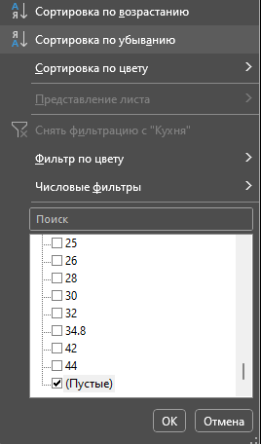

Ответ на вопрос 1:
В признаке "тип дома" 159 пропусков, в признаке "жилая" - 4, "кухня" - 6.

2. Теперь проверим наличие дубликатов в данных. Для этого используем инструмент "Удалить дубликаты". Найдены ли в данных дубликаты? Если да, то сколько?

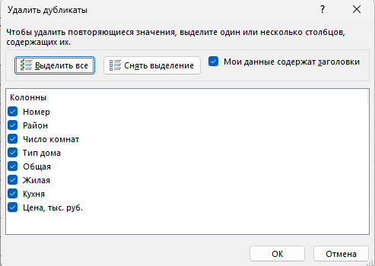

Ответ на вопрос 2:
Дубликаты в данных не найдены.

3. Еще один неприятный момент в данных - это противоречия. Противоречие - это когда абсолютно идентичным значениям факторных признаков соответствуют разные значения результирующего признака. Средствами экселя проверьте, есть ли в данных противоречия. Как думаете, из-за чего в данных могут возникнуть противоречия?

Ответ на вопрос 3:
Да, в данных есть противоречия. Например, цены двух 2-х комнатных квартир в районе ФМР в доме блочного типа с одинаковой общей, жилой плодью и площадью кухни (60, 40 и 9 соответственно) различаются: 2727,8 тыс. руб. и 2600,1 тыс. руб. Данное противоречие может быть связано с особенностью сферы. Цены на квартиры зависят от планировки, этажа дома, вида из окна и подобных факторов, которые сложно спрогнозировать.

Задание 3
Задание 3. Готовим данные

А теперь надо понять основные хараеткристики наших данных. В данном случае проанализируем наши числовые признаки. Для этого выполните следующее:

1. Используя функции МАКС, МИН, СРЗНАЧ и СТАНДОТКЛН.В для всех чиловых признаков расчитайте соответственно максимум, минимум, среднее значение и стандартное отклонение. Заполните таблицу:

 | Название признака | Максимум | Минимум | Среднее | Стандартное отклонение
 | Число комнат | 7 | 1 | 2.3642720915 | 1.0581899459
 | Общая | 226 | 11 | 62.81453274 | 25.827560264
 | Жилая | 120 | 8 | 37.211026131 | 16.908300462
 | Кухня | 44 | 0 | 10.187747288 | 4.1765296865
 | Цена | 41706.898 | 270 | 2075.0209186 | 1369.9535147

2. Совокупность полученных значений называется показателями описательной статистики. Давайте построим описательную статистику с использованием встроенной налстройки Excel "Анализ данных". Для этого ее сначала надо включить:

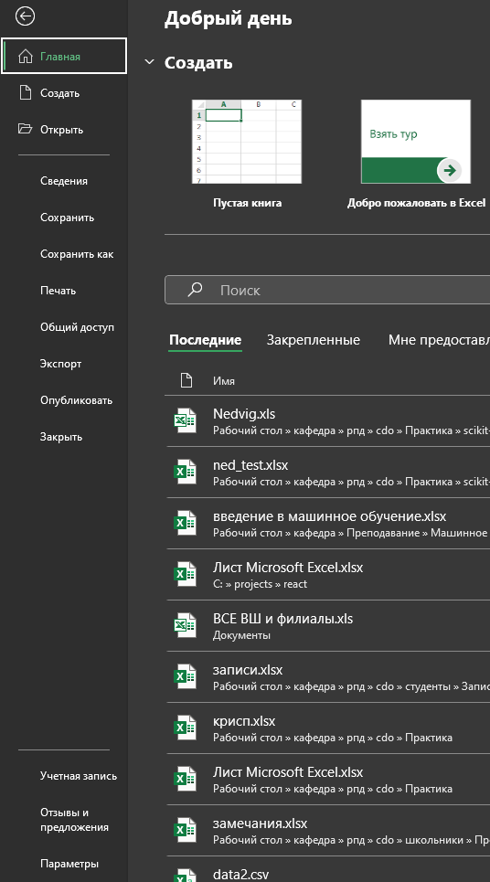
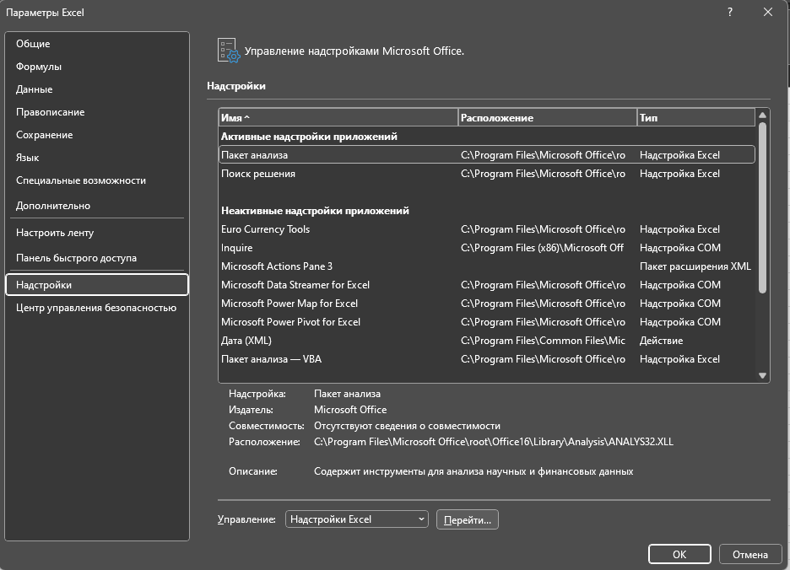

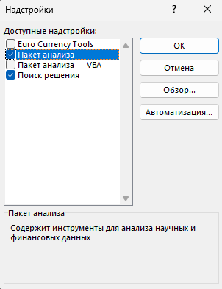

2. А теперь построим описательную статистику с использованием пакета анализа. В качестве ответа ниже вставить таблицу с описательной статистике по всем числовым показателям, которая будет автоматически сгенерирована:

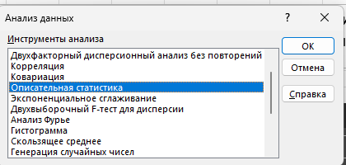

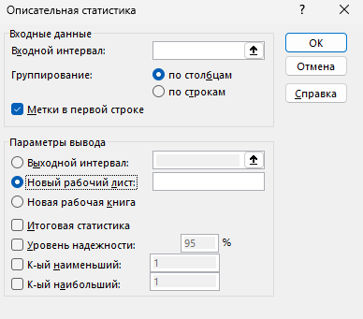

Таблицу вставить здесь:

Число комнат |  | Общая |  | Жилая |  | Кухня |  | Цена

Среднее | 2.3651399491 | Среднее | 62.829045802 | Среднее | 37.222002551 | Среднее | 10.187867178 | Среднее | 2075.3256393
Стандартная ошибка | 0.026683676586 | Стандартная ошибка | 0.65145948366 | Стандартная ошибка | 0.42699405593 | Стандартная ошибка | 0.10557427832 | Стандартная ошибка | 34.562156961
Медиана | 2 | Медиана | 60 | Медиана | 34 | Медиана | 9 | Медиана | 1818.45
Мода | 3 | Мода | 70 | Мода | 20 | Мода | 6 | Мода | 1350
Стандартное отклонение | 1.0579665558 | Стандартное отклонение | 25.829362155 | Стандартное отклонение | 16.908101979 | Стандартное отклонение | 4.1778611307 | Стандартное отклонение | 1370.336132
Дисперсия выборки | 1.1192932331 | Дисперсия выборки | 667.15594931 | Дисперсия выборки | 285.88391252 | Дисперсия выборки | 17.454523627 | Дисперсия выборки | 1877821.1147
Эксцесс | -0.037675085845 | Эксцесс | 4.2952502698 | Эксцесс | 2.5404782872 | Эксцесс | 6.6070110945 | Эксцесс | 446.34727196
Асимметричность | 0.43556815843 | Асимметричность | 1.5415658209 | Асимметричность | 1.2820043188 | Асимметричность | 1.7006459032 | Асимметричность | 16.062033288
Интервал | 6 | Интервал | 215 | Интервал | 112 | Интервал | 44 | Интервал | 41436.898
Минимум | 1 | Минимум | 11 | Минимум | 8 | Минимум | 0 | Минимум | 270
Максимум | 7 | Максимум | 226 | Максимум | 120 | Максимум | 44 | Максимум | 41706.898
Сумма | 3718 | Сумма | 98767.26 | Сумма | 58364.1 | Сумма | 15954.2 | Сумма | 3262411.905
Счет | 1572 | Счет | 1572 | Счет | 1568 | Счет | 1566 | Счет | 1572

Задание 4а
Задание 4а. Визуализация. Построение диаграммы рассеяния

А теперь хорошо бы посмотреть, какой разброс у наших данных и какое у них распределение. Для этого выполним следующее:

1. Для начала построим точечную диаграмму. По-другом, этот тип диаграммы называют диаграммой рассеяния или корреляционным полем. Она показывает, есть ли зависимость между данными, а также отлично демонстрирует выбросы (сильно отличающиеся от среднего значения. Построим точечные диаграммы зависимости цены (цену всегда откладываем по оси ординат Y) от:
а. общей площади
б. Жилой площади
в. Числа комнат
Обратите внимания, что обе оси представлены числовыми значениями. Каждую диаграмму строите на отдельной области построения



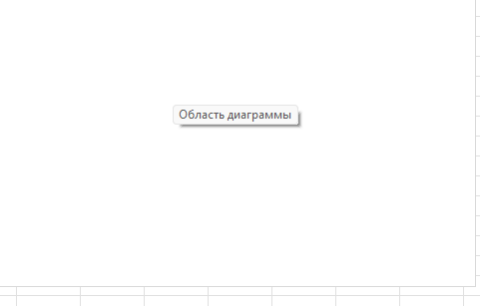
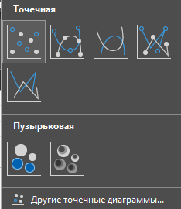
На поле диаграммы нажимаем правой кнопкой мыши и нажимаем "Выбрать данные"

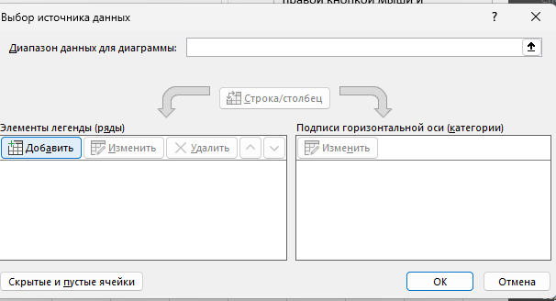

Расположить ниже все 3 диаграммы:

Зависимость цены от жилой площади
 | Общая площадь
20 | 1596
32 | 1876
40 | 3500
42 | 2074.8
44 | 2156
46 | 2828
34 | 2436
42 | 2489.2
42 | 2489.2
42 | 2156
42 | 1970.36
42 | 2592.8
42 | 2178.4
43 | 2800
50 | 3248
40 | 2576
50 | 3164
44 | 2128
42 | 2540.72
43 | 2937.2
42 | 2903.6
70 | 3827.6
52 | 2520
54 | 2520
56 | 2380
56 | 2240
63 | 3304
56 | 3424.4
73 | 2702
61 | 2800
73 | 2688
73 | 2702
56 | 2380
56 | 2800
62 | 3360
66 | 2592.8
53 | 3059.28
100 | 4354
90 | 5180
17 | 1344
23 | 2436
24 | 1960
26 | 2100
33 | 1540
21 | 2240
41 | 1764
60 | 3007.2
30 | 1484
45 | 2380
36 | 2380
...
Зависимость цены от общей площади
 | Общая площадь
40 | 1596
60 | 1876
77 | 3500
66 | 2074.8
70 | 2156
77 | 2828
70 | 2436
75 | 2489.2
75 | 2489.2
72 | 2156
64 | 1970.36
67 | 2592.8
72 | 2178.4
74 | 2800
70 | 3248
70 | 2576
70 | 3164
70 | 2128
75 | 2540.72
72 | 2937.2
64 | 2903.6
123 | 3827.6
80 | 2520
88 | 2520
87 | 2380
78 | 2240
117 | 3304
91 | 3424.4
100 | 2702
95 | 2800
100 | 2688
100 | 2702
87 | 2380
97 | 2800
100 | 3360
100 | 2592.8
75 | 3059.28
150 | 4354
130 | 5180
37 | 1344
35 | 2436
36 | 1960
45 | 2100
38 | 1540
45 | 2240
80 | 1764
91 | 3007.2
50 | 1484
65 | 2380
61 | 2380
...

Зависимость цены от числа комнат
 | Общая площадь
1 | 1596
2 | 1876
2 | 3500
3 | 2074.8
3 | 2156
3 | 2828
3 | 2436
3 | 2489.2
3 | 2489.2
3 | 2156
3 | 1970.36
3 | 2592.8
3 | 2178.4
3 | 2800
3 | 3248
3 | 2576
3 | 3164
3 | 2128
3 | 2540.72
3 | 2937.2
3 | 2903.6
4 | 3827.6
4 | 2520
4 | 2520
4 | 2380
4 | 2240
4 | 3304
4 | 3424.4
4 | 2702
4 | 2800
4 | 2688
4 | 2702
4 | 2380
4 | 2800
4 | 3360
4 | 2592.8
4 | 3059.28
5 | 4354
5 | 5180
1 | 1344
2 | 2436
2 | 1960
2 | 2100
2 | 1540
2 | 2240
2 | 1764
2 | 3007.2
2 | 1484
2 | 2380
3 | 2380
...

Задание 4б
Задание 4б. Визуализация. Построение гистограммы

В задачах анализа данных очень большое значение имеет форма распределения числовых признаков. В связи с этим, попробуем визуально оценить, насколько наше распределение похоже на нормальное

1. Гистограмма показывает, каким образом распределены наши данные в пределах определенных равных интервалов. Давайте оценим, как рапределена цена на квартиры. Для начала, надо определить "карманы" (интервалы). Из теории статтистики вы знаете, что длина интервала определяется по формуле Стенджерса (к лекции вспомнить, что это такое). По каждому числовому признаку построить гистограммыпостроить гистограмму через мастер диаграмм

 | Формула Стенджерса: | m = 1 + 3,322 × lg (n), n - количество рассматриваемых единиц
 | Длина интервала: | 11.619532817

Вставить гистограммы тут
270 | 1
281.62 | 0
293.24 | 0
304.86 | 0
316.48 | 0
328.1 | 0
339.72 | 0
351.34 | 0
362.96 | 0
374.58 | 0
386.2 | 0
397.82 | 0
409.44 | 0
421.06 | 1
432.68 | 0
444.3 | 0
455.92 | 0
467.54 | 0
479.16 | 0
490.78 | 0
502.4 | 1
514.02 | 0
525.64 | 0
537.26 | 0
548.88 | 0
560.5 | 0
572.12 | 2
583.74 | 1
595.36 | 1
606.98 | 1
618.6 | 0
630.22 | 0
641.84 | 0
653.46 | 0
665.08 | 2
676.7 | 0
688.32 | 1
699.94 | 0
711.56 | 2
723.18 | 0
734.8 | 1
746.42 | 0
758.04 | 0
769.66 | 0
781.28 | 0
792.9 | 1
804.52 | 3
816.14 | 5
827.76 | 0
839.38 | 3
...

Задание 5
Задание 5. Выводы

Итак, мы рассмотрели данные о недвижимости, оценили их качество, сформулировали задачу, которую в будущем надо решить. Напишите выводы, которые вы получили на основании полученных результатов.

Ваши выводы: Данные о недвижимости были рассмотрены, однако их качество неоднородное из-за большого количества пропущенных значений и дублирования, требующего уточнения. Тем не менее, данные имеют большой потенциал для анализа факторов, влияющих на цены, таких как район, тип дома, площадь и количество комнат. Более популярные районы могут отражать высокий спрос, а основными типами домов являются кирпичные и блочные. В будущем основными задачами являются очистка данных, определение взаимосвязей между характеристиками и ценами, а также создание модели прогнозирования цен для поддержки покупателей и продавцов.

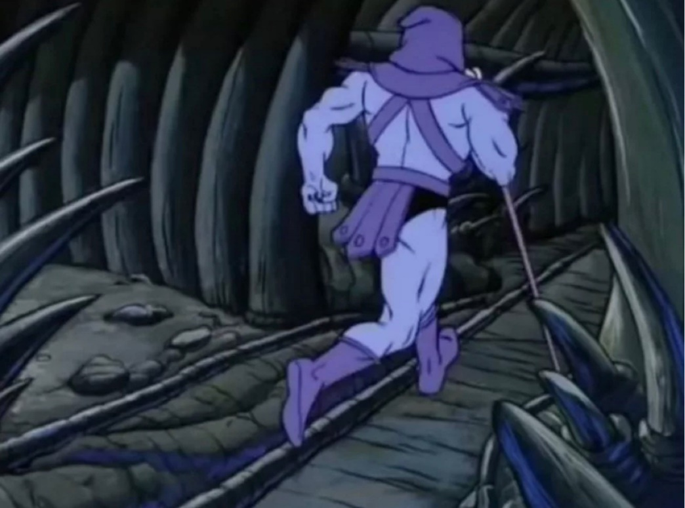
СКЕЛЕТОР ВЕРНЕТСЯ К ВАМ ЧЕРЕЗ НЕДЕЛЮ С ЕЩЕ ОДНОЙ ДУШНОЙ ЛАБОРАТОРНОЙ!

